Sheet1
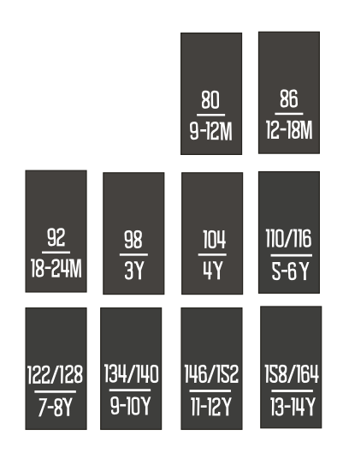
尺码 | 数量
104 | 342
110/116 | 444
122/128 | 464
134/140 | 434
146/152 | 246
80 | 134
86 | 189
92 | 246
98 | 316
合计 | 2815

